画面設計（ログイン前店舗情報一覧画面）
基本設計書（画面設計）
（案 件 名）グルメ情報webシステム開発
（システム名）ダカラ食堂
（画面名称）
画面イメージ

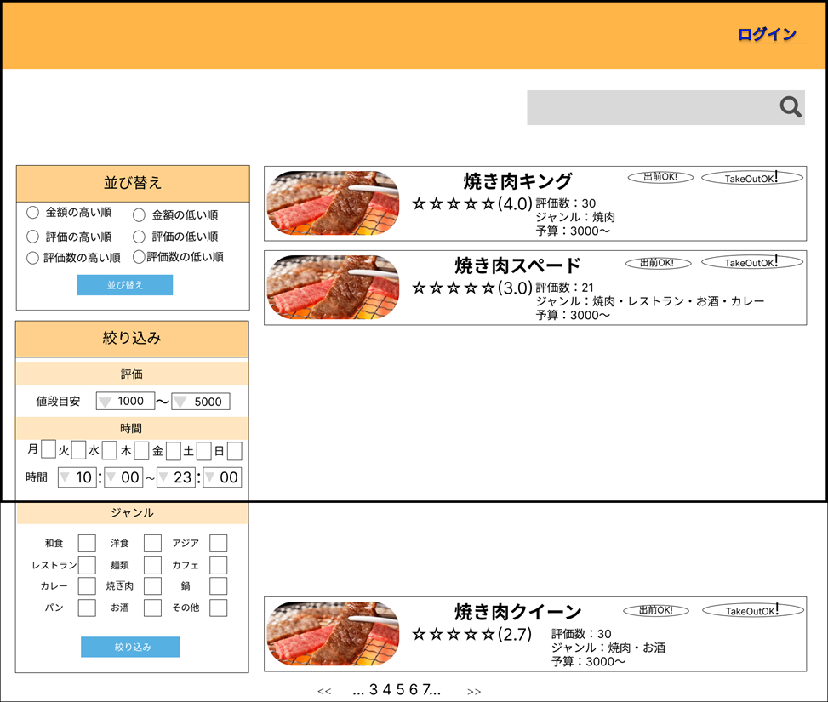

■ | 項目
No | 項目名 | 処理内容 |  | 形式 | I/O | テーブル | 項目
① | ログインボタン | ログイン画面への遷移を行う
② | 検索欄 | 検索したい単語を入力する |  | 入力ボックス | I
③ | 並び替え入力欄 | 金額、評価、評価数の昇順、降順のチェックを受け付ける |  | ラジオボタン | I
④ | 並び替えボタン | 押下すると並び替えを行う
⑤ | 値段目安入力欄 | 店舗毎の値段の下限、上限額を受け付ける |  | プルダウンメニュー | I
⑥ | 営業日入力欄 | 営業している曜日の入力を受け付ける |  | チェックボックス | I
⑦ | 営業時間入力欄 | 営業時間を受け付ける |  | プルダウンメニュー | I
⑧ | ジャンル入力欄 | ジャンルの入力を受け付ける |  | チェックボックス | I
⑩ | 店舗画像 | 店舗の画像が表示される |  |  | O
⑪ | 店舗名 | 店舗情報詳細画面への遷移を行う
⑫ | 5段階評価 | 店舗への評価が表示される |  |  | O
⑬ | 出前表示 | 出前が可能であれば表示される |  |  | O | 店舗情報 | デリバリーサイトURL
⑭ | テイクアウト表示 | テイクアウトが可能であれば表示される |  |  | O | 店舗情報 | テイクアウト可能か
⑮ | 評価数 | 評価数が表示される |  |  | O
⑯ | ジャンル | ジャンルが表示される |  |  | O
⑰ | 予算 | 価格の下限、上限が表示される
⑱ | ページ番号 | 店舗情報一覧画面ページの遷移を行う

■ | コントロール操作
No | 項目名 | 動作内容 |  |  |  | 遷移画面名
① | ログインボタン | ログイン画面への遷移を行う |  |  |  | ログイン画面
② | 検索欄（虫眼鏡のアイコン） | 入力した単語に該当する店舗を表示する
④ | 並び替えボタン | 押下すると並び替えを行う
⑨ | 絞り込みボタン | 押下すると絞り込みを行う
⑪ | 店舗名 | 店舗情報詳細画面への遷移を行う |  |  |  | 店舗情報詳細画面
⑱ | ページ番号 | 店舗情報一覧画面ページの遷移を行う

■ | 入力チェック項目
No | 項目名 | 必須 | チェック内容 | エラーメッセージ
 | 検索欄 |  | 入力した内容が店舗名、ジャンル、店舗説明に存在するか？ | ご指定の検索条件に該当する店舗はございませんでした
 | 並び替え入力欄、並び替えボタン
 | 値段目安入力欄
 | 営業日入力欄
 | 営業時間入力欄
 | ジャンル入力欄
 | 絞り込みボタン

画面設計（ログイン画面）
基本設計書（画面設計）
（案 件 名）グルメ情報webシステム開発
（システム名）ダカラ食堂
（画面名称）
画面イメージ
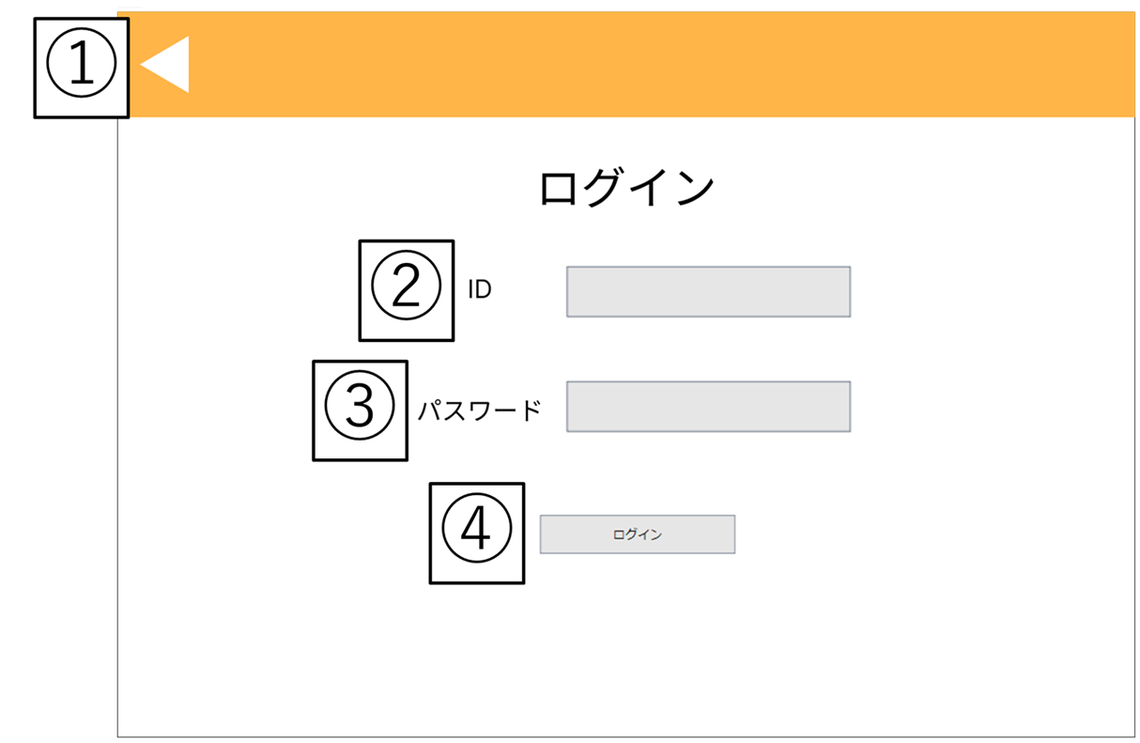

■ | 項目
No | 項目名 | 処理内容 |  | 形式 | I/O | テーブル | 項目
② | ID入力欄 | 社員IDを入力する欄 |  | 入力ボックス | I
③ | パスワード入力欄 | パスワードを入力する欄 |  | 入力ボックス | I

■ | コントロール操作
No | 項目名 | 動作内容 |  |  |  | 遷移画面名
① | 戻るボタン | ログイン前店舗情報一覧画面に遷移する |  |  |  | ログイン前店舗情報一覧画面
④ | ログインボタン

■ | 入力チェック項目
No | 項目名 | 必須 | チェック内容 | エラーメッセージ

